Sheet1
资源命名 | 用于展示的图标命名 | 资源大小 | 套装 | 左（○） | 中（□） | 右（△） | 备注
左：ico_e_tsoul_crit_l 中：ico_e_tsoul_crit_m 右：ico_e_tsoul_crit_r | 左：ico_e_tsoul_crit_l_show 中：ico_e_tsoul_crit_m_show 右：ico_e_tsoul_crit_r_show |  | 暴击套装 |  |  |  | 弓箭：为同一弓箭，左中右弓箭朝向不同 无特殊材质需求（六套时珀时代统一即可）
左：ico_e_tsoul_block_l 中：ico_e_tsoul_block_m 右：ico_e_tsoul_block_r | 左：ico_e_tsoul_block_l_show 中：ico_e_tsoul_block_m_show 右：ico_e_tsoul_block_r_show |  | 格挡套装 |  | 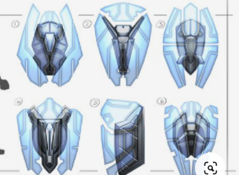 |  | 盾牌：左中右是同一盾牌，但朝向不同。 左盾牌左侧视；中盾牌牌面正面朝向；右盾牌右侧视（或盾牌背面） 无特殊材质需求（六套时珀时代统一即可）
左：ico_e_tsoul_def_l 中：ico_e_tsoul_def_m 右：ico_e_tsoul_def_r | 左：ico_e_tsoul_def_l_show 中：ico_e_tsoul_def_m_show 右：ico_e_tsoul_def_r_show |  | 抵抗套装 |  | 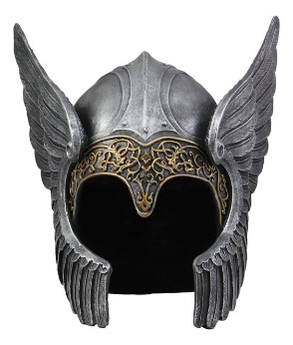 |  | 头盔（日式盔甲也可）：为同一头盔，左中右朝向不同 无特殊材质需求（六套时珀时代统一即可） | 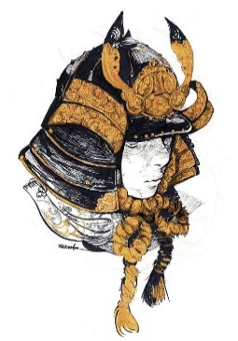
左：ico_e_tsoul_unblock_l 中：ico_e_tsoul_unblock_m 右：ico_e_tsoul_unblock_r | 左：ico_e_tsoul_unblock_l_show 中：ico_e_tsoul_unblock_m_show 右：ico_e_tsoul_unblock_r_show |  | 穿透套装 |  | 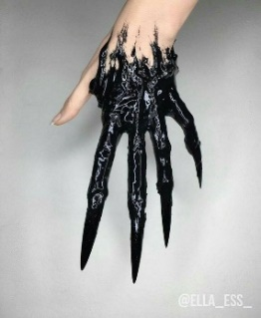 |  | 利爪：为同一利爪，做重要朝向不同 无特殊材质需求（六套时珀时代统一即可）
左：ico_e_tsoul_special_l 中：ico_e_tsoul_special_m 右：ico_e_tsoul_special_r | 左：ico_e_tsoul_special_l_show 中：ico_e_tsoul_special_m_show 右：ico_e_tsoul_special_r_show |  | 特殊套装（吸血/反伤） | 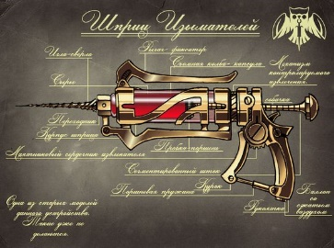 |  |  | 针筒＋手枪组合：为同一针枪，左中右朝向不同 无特殊材质需求（六套时珀时代统一即可） 突出强调一下针筒
左：ico_e_tsoul_atk_l 中：ico_e_tsoul_atk_m 右：ico_e_tsoul_atk_r | 左：ico_e_tsoul_atk_l_show 中：ico_e_tsoul_atk_m_show 右：ico_e_tsoul_atk_r_show |  | 输出套装 |  |  |  | 双匕首：为同一双匕首，摆放不同。 如图所示：左右镜像，左边刃尖朝上朝左，右边刃尖朝上朝右；中间，双匕首交叉，刃尖朝上或下皆可 无特殊材质需求（六套时珀时代统一即可）

